Chi tiết địa chất
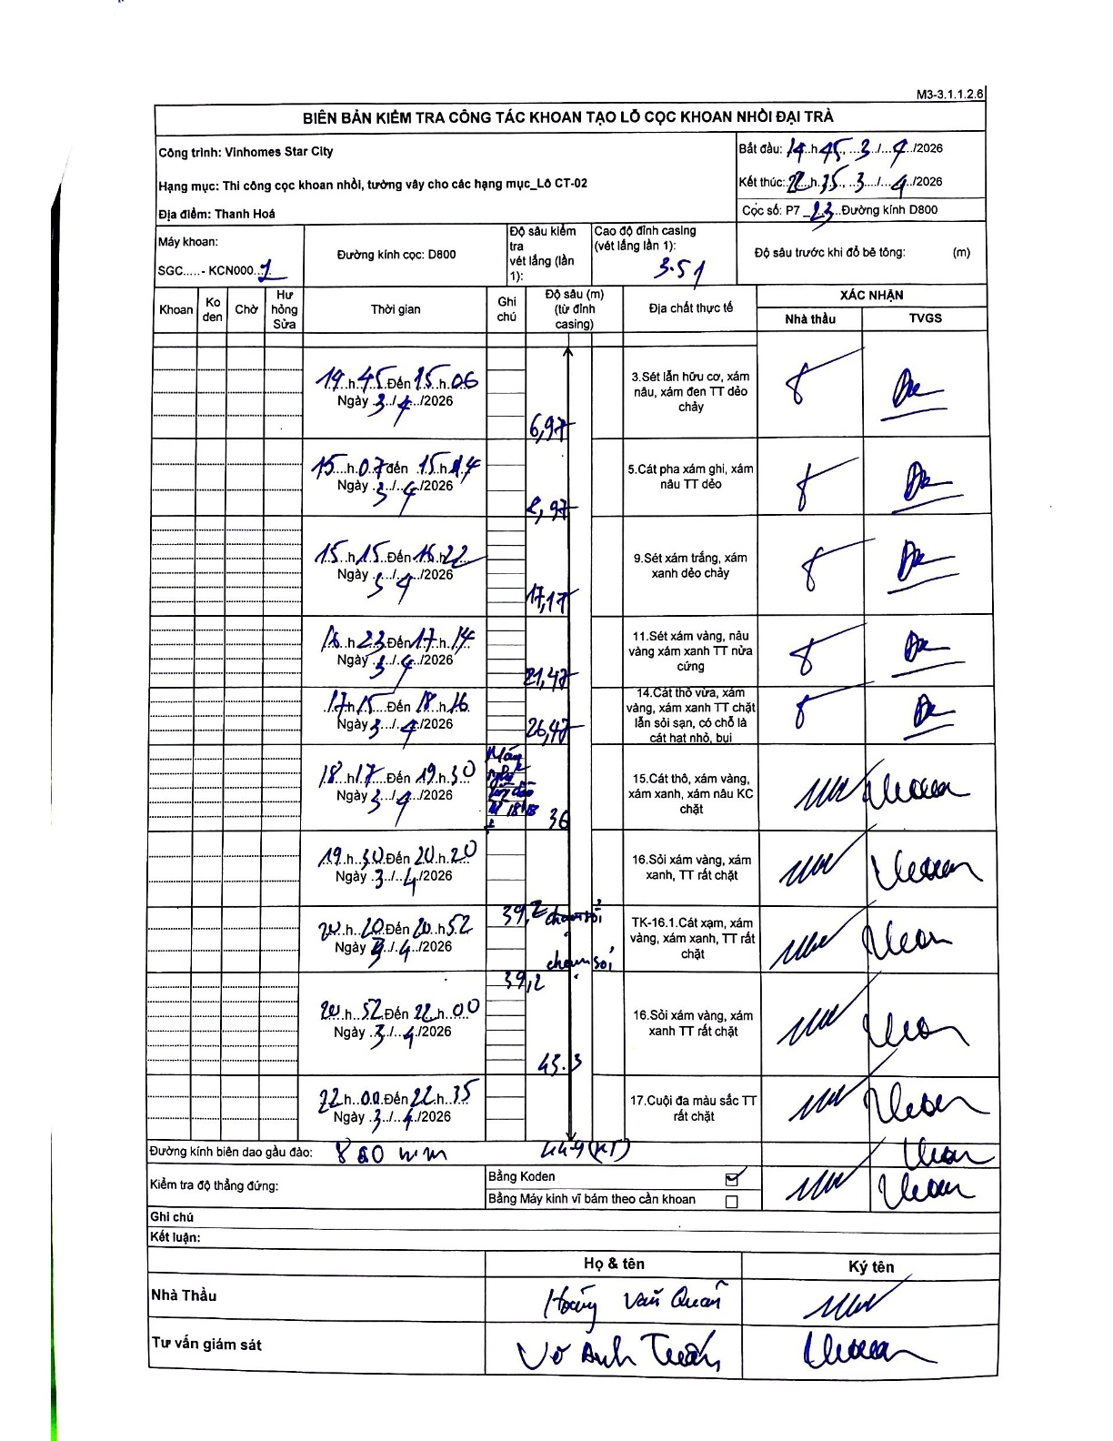
Dự án | Star City Thanh Hóa
Hạng mục | Thi công cọc khoan nhồi, tường vây cho các hạng mục_Lô CT-02
Tên bộ phận | Hạng mục: Thi công cọc khoan nhồi, tường vây cho các hạng mục_Lô CT-02
Số hiệu cọc | P7-23
Tên Máy khoan | SGC-KCN0001
Đường kính | D800
Bắt đầu thi công | 14:45 03/04/2026
Kết thúc thi công | 22:35 03/04/2026

Địa chất TT | Đường kính | Mô tả lớp thiết kế | Từ (h) | Đến (h) | Cao độ từ | Cao độ đến | T.Gian (h) | Dài (m) | V (m/h) | Ghi chú
1 | D800 | Sét lẫn hữu cơ, xám nâu, xám đen TT dẻo chảy | 14:45 03/04/2026 | 15:06 03/04/2026 | -3.51 | -6.97 | 0.35 | 3.46 | 9.89
2 | D800 | Cát pha xám ghi, xám nâu TT dẻo | 15:07 03/04/2026 | 15:14 03/04/2026 | -6.97 | -9.97 | 0.12 | 3 | 25.71
3 | D800 | Sét xám trắng, xám xanh dẻo chảy | 15:15 03/04/2026 | 16:22 03/04/2026 | -9.97 | -17.17 | 1.12 | 7.2 | 6.45
4 | D800 | Sét xám vàng, nâu vàng xám xanh TT nửa cứng | 16:23 03/04/2026 | 17:14 03/04/2026 | -17.17 | -21.47 | 0.85 | 4.3 | 5.06
5 | D800 | Cát thô vừa, xám vàng, xám xanh TT chặt lẫn sỏi sạn, có chỗ là cát hạt nhỏ, bụi | 17:15 03/04/2026 | 18:16 03/04/2026 | -21.47 | -26.47 | 1.02 | 5 | 4.92
6 | D800 | Cát thô, xám vàng, xám xanh, xám nâu KC chặt | 18:17 03/04/2026 | 19:30 03/04/2026 | -26.47 | -36 | 1.22 | 9.53 | 7.83
7 | D800 | Sỏi xám vàng, xám xanh, TT rất chặt | 19:30 03/04/2026 | 20:20 03/04/2026 | -36 | -39.2 | 0.83 | 3.2 | 3.84
8 | D800 | Cát xám, xám vàng, xám xanh, TT rất chặt | 20:20 03/04/2026 | 20:52 03/04/2026 | -39.2 | -39.12 | 0.53 | 0.08 | 0.15 | Chiều dài và độ sâu cộng dồn trên biên bản có sự mâu thuẫn (39.2 sang 39.12)
9 | D800 | Sỏi xám vàng, xám xanh TT rất chặt | 20:52 03/04/2026 | 22:00 03/04/2026 | -39.12 | -45.3 | 1.13 | 6.18 | 5.45
10 | D800 | Cuội đa màu sắc TT rất chặt | 22:00 03/04/2026 | 22:35 03/04/2026 | -45.3 | -44.9 | 0.58 | 0.4 | 0.69 | Độ sâu cuối cùng ghi là 44.9 (KT)

ẢNH BIÊN BẢN GỐC

